Sheet1
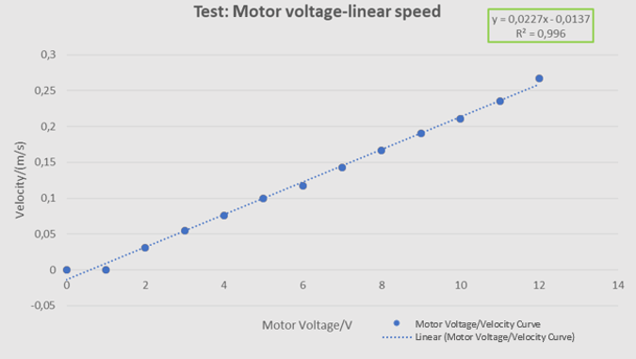
Tensão motor/V | delta t1/s | delta t2/s | Média | Velocidade/(m/s)
0 | Não arranca | Não arranca | ********* | 0
1 | Não arranca | Não arranca | ********* | 0
2 | 6.5 | 6.6 | 6.55 | 0.030534351145
3 | 3.7 | 3.6 | 3.65 | 0.054794520548
4 | 2.7 | 2.6 | 2.65 | 0.075471698113
5 | 2 | 2 | 2 | 0.1
6 | 1.7 | 1.7 | 1.7 | 0.11764705882
7 | 1.5 | 1.3 | 1.4 | 0.14285714286
8 | 1.2 | 1.2 | 1.2 | 0.16666666667
9 | 1 | 1.1 | 1.05 | 0.19047619048
10 | 0.9 | 1 | 0.95 | 0.21052631579
11 | 0.8 | 0.9 | 0.85 | 0.23529411765
12 | 0.7 | 0.8 | 0.75 | 0.26666666667

delta x /m
0.2

